Лист2
AZOVMED (Разработка и производство мед. изделий с 1998 года). ТЕЛЕФОН: +7(926)891-15-77 ПОЧТА: Azovmed@bk.ru САЙТ: www.azovmed.com Оптовый прайс от 20 000 руб.
№ | НАИМЕНОВАНИЕ | РАЗМЕР | ФОТО | От 20 000 рублей | Рекомендованная розничная цена | При заказе укажите количество |  | ШТРИХКОД
 | Пояс из собачьей шерсти (круговой) | Размер 44-46 Размер 48-50 Размер 52-54-56 Размер 58-60 | 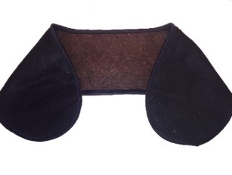 | 250.00 ₽ | 400.00 ₽ | Размер 44-46 шт: |  | 4670000790261
 |  |  |  |  |  | Размер 48-50 шт: |  | 4670000790278
1 |  |  |  |  |  | Размер 52-54-56 шт: |  | 4670000790285
 |  |  |  |  |  | Размер 58-60 шт: |  | 4670000790292
 |  |  |  |  |  | Сумма: | 0.00 ₽
 | Пояс из верблюжьей шерсти (круговой) | Размер 44-46 Размер 48-50 Размер 52-54-56 Размер 58-60 |  | 230.00 ₽ | 370.00 ₽ | Размер 44-46 шт: |  | 4670000790308
 |  |  |  |  |  | Размер 48-50 шт: |  | 4670000790315
 |  |  |  |  |  | Размер 52-54-56 шт: |  | 4670000790322
2 |  |  |  |  |  | Размер 58-60 шт: |  | 4670000790339
 |  |  |  |  |  | Сумма: | 0.00 ₽
 | Пояс из собачьей шерсти | Размер 44-46 Размер 48-50 Размер 52-54-56 Размер 58-60 | 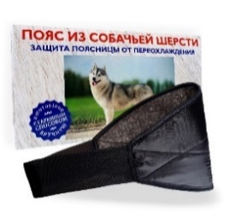 | 500.00 ₽ | 900 RUB | Размер 44-46 шт: |  | 4607011664045
 |  |  |  |  |  | Размер 48-50 шт: |  | 4607011660078
 |  |  |  |  |  | Размер 52-54-56 шт: |  | 4607011664052
3 |  |  |  |  |  | Размер 58-60 шт: |  | 4607011664069
 |  |  |  |  |  | Сумма: | 0.00 ₽
 | Пояс из верблюжьей шерсти | Размер 44-46 Размер 48-50 Размер 52-54-56 Размер 58-60 | 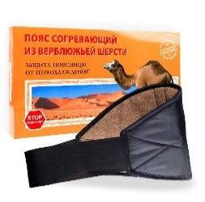 | 370.00 ₽ | 700.00 ₽ | Размер 44-46 шт: |  | 4607011664137
 |  |  |  |  |  | Размер 48-50 шт: |  | 4607011664144
 |  |  |  |  |  | Размер 52-54-56 шт: |  | 4607011664151
4 |  |  |  |  |  | Размер 58-60 шт: |  | 4607011644168
 |  |  |  |  |  | Сумма: | 0.00 ₽
 | Пояс из овечьей шерсти | Размер 44-46 Размер 48-50 Размер 52-54-56 Размер 58-60 | 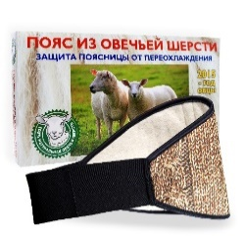 | 350.00 ₽ | 650.00 ₽ | Размер 44-46 шт: |  | 4670000790025
 |  |  |  |  |  | Размер 48-50 шт: |  | 4670000790032
 |  |  |  |  |  | Размер 52-54-56 шт: |  | 4670000790049
5 |  |  |  |  |  | Размер 58-60 шт: |  | 4670000790056
 |  |  |  |  |  | Сумма: | 0.00 ₽
 | Наколенник-налокотник из собачьей шерсти | Один размер | 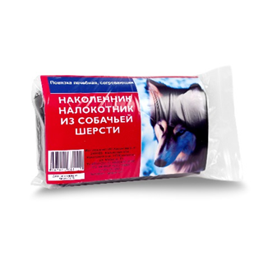 | 250.00 ₽ | 500.00 ₽ | ШТ.

 |  |  |  |  |  |  |  | 4607011661112
6
 |  |  |  |  |  | Сумма: | 0.00 ₽
 | Наколенник-налокотник из верблюжьей шерсти | Один размер |  | 230.00 ₽ | 450.00 ₽ | ШТ.
7
 |  |  |  |  |  |  |  | 4670000790018

 |  |  |  |  |  | Сумма: | 0.00 ₽
 | Повязка на спину из собачьей шерсти | Размер 44-48 Размер 50-56 Размер 58-62 |  | 650.00 ₽ | 950.00 ₽ | Размер 44-48 шт: |  | 4670000790346
8 |  |  |  |  |  | Размер 50-56 шт: |  | 4670000790353
 |  |  |  |  |  | Размер 58-62 шт: |  | 4670000790360
 |  |  |  |  |  | Сумма: | 0.00 ₽
 | Повязка на спину из верблюжьей шерсти | Размер 44-48 Размер 50-56 Размер 58-62 |  | 590.00 ₽ | 870.00 ₽ | Размер 44-48 шт: |  | 4670000790377
9 |  |  |  |  |  | Размер 50-56 шт: |  | 4670000790384
 |  |  |  |  |  | Размер 58-62 шт: |  | 4670000790391
 |  |  |  |  |  | Сумма: | 0.00 ₽
 | Повязка на шею из собачьей шерсти | Размер 44-48 Размер 50-56 Размер 58-62 |  | 290.00 ₽ | 500.00 ₽ | Размер 44-48 шт: |  | 4670000790407
10 |  |  |  |  |  | Размер 50-56 шт: |  | 4670000790414
 |  |  |  |  |  | Размер 58-62 шт: |  | 4670000790421
 |  |  |  |  |  | Сумма: | 0.00 ₽
 | Повязка на шею из верблюжьей шерсти | Размер 44-48 Размер 50-56 Размер 58-62 |  | 250.00 ₽ | 500.00 ₽ | Размер 44-48 шт: |  | 4670000790438
 |  |  |  |  |  | Размер 50-56 шт: |  | 4670000790445
11 |  |  |  |  |  | Размер 58-62 шт: |  | 4670000790452
 |  |  |  |  |  | Сумма: | 0.00 ₽
 | Повязка на плечо из собачьей шерсти | Размер 44-50 Размер 52-62 |  | 190.00 ₽ | 500.00 ₽ | Размер 44-50 шт: |  | 4670000790469
12 |  |  |  |  |  | Размер 52-62 шт: |  | 4670000790476
 |  |  |  |  |  | Сумма: | 0.00 ₽
 | Повязка на плечо из верблюжьей шерсти | Размер 44-50 Размер 52-62 |  | 170.00 ₽ | 450.00 ₽ | Размер 44-50 шт: |  | 4670000790483
13 |  |  |  |  |  | Размер 52-62 шт: |  | 4670000790490
 |  |  |  |  |  | Сумма: | 0.00 ₽
 | Повязка(пара) на запястье из собачьей шерсти | Размер - S Размер - L |  | 130.00 ₽ | 220.00 ₽ | Размер S шт: |  | 4670000790506
14 |  |  |  |  |  | Размер L шт: |  | 4670000790513
 |  |  |  |  |  | Сумма: | 0.00 ₽
 | Повязка(пара) на запястье из верблюжьей шерсти | Размер - S Размер - L | 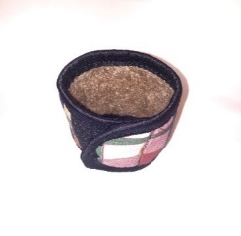 | 110.00 ₽ | 200.00 ₽ | Размер S шт: |  | 4670000790520
15 |  |  |  |  |  | Размер L шт: |  | 4670000790537
 |  |  |  |  |  | Сумма: | 0.00 ₽
 | Повязки(пара) для кистей рук из собачьей шерсти | Размер 44-50 Размер 52-60 | 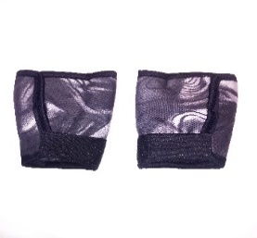 | 160.00 ₽ | 270.00 ₽ | Размер 44-50 шт(пар): |  | 4670000790544
16 |  |  |  |  |  | Размер 52-60 шт(пар): |  | 4670000790551
 |  |  |  |  |  | Сумма: | 0.00 ₽
 | Варежки(пара) для кистей рук из верблюжьей шерсти | Размер 44-50 Размер 52-60 |  | 140.00 ₽ | 240.00 ₽ | Размер 44-50 шт(пар): |  | 4670000790568
17 |  |  |  |  |  | Размер 52-60 шт(пар): |  | 4670000790575
 |  |  |  |  |  | Сумма: | 0.00 ₽
 | Бандаж медицинский утягивающий талию с 5 вставками ортопедический (усиленный) | Размер 44-46 Размер 48-50 Размер 52-54-56 Размер 58-60 | 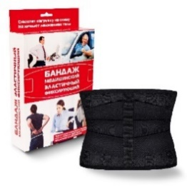 | 900.00 ₽ | 1,700.00 ₽ | Размер 40-42 шт: |  | 4670000790117
 |  |  |  |  |  | Размер 44-46 шт: |  | 4670000790124
 |  |  |  |  |  | Размер 48-50 шт: |  | 4670000790131
18 |  |  |  |  |  | Размер 52-54-56 шт: |  | 4670000790148
 |  |  |  |  |  | Размер 58-60 шт: |  | 4670000790155
 |  |  |  |  |  | Сумма: | 0.00 ₽
 | Бандаж медицинский утягивающий талию с 2 вставками ортопедический (средней фиксации) | Размер 44-46 Размер 48-50 Размер 52-54-56 Размер 58-60 | 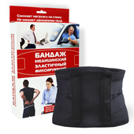 | 450.00 ₽ | 1,000.00 ₽ | Размер 40-42 шт:
 |  |  |  |  |  | Размер 44-46 шт: |  | 4670000790162
19 |  |  |  |  |  | Размер 48-50 шт: |  | 4670000790179
 |  |  |  |  |  | Размер 52-54-56 шт: |  | 4670000790186
 |  |  |  |  |  | Размер 58-60 шт: |  | 4670000790193
 |  |  |  |  |  | Сумма: | 0.00 ₽
 | Пояс плечевой коррекции осанки "Фора" | 34-38 40-44 46-48 50-54 | 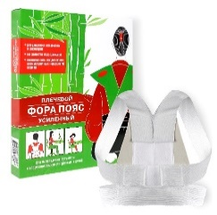 | 200.00 ₽ | 350.00 ₽ | 34-38 шт: |  | 4607011664076
 |  |  |  |  |  | 40-44 шт: |  | 4607011660047
20 |  |  |  |  |  | 46-48 шт: |  | 4607011664083
 |  |  |  |  |  | 50-54 шт: |  | 4607011664090
 |  |  |  |  |  | Сумма: | 0.00 ₽
 | Пояс плечевой коррекции осанки усиленный "Самурай" | 34-38 40-44 46-48 50-54 | 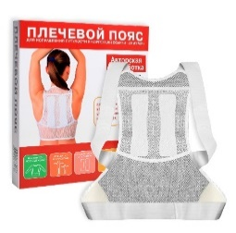 | 300.00 ₽ | 600.00 ₽ | 34-38 шт: |  | 4607011664014
 |  |  |  |  |  | 40-44 шт: |  | 4607011660788
 |  |  |  |  |  | 46-48 шт: |  | 4607011664021
21 |  |  |  |  |  | 50-54 шт: |  | 4607011664038
 |  |  |  |  |  | Сумма: | 0.00 ₽
 | Пояс плечевой УСИЛЕННЫЙ коррекции осанки | Размер 34-38 Размер 40-44 Размер 46-48 Размер 50-54 | 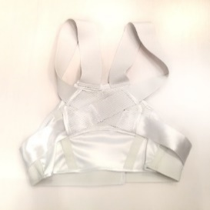 | 400.00 ₽ | 670.00 ₽ | 34-38 шт: |  | 4670000790582
22 |  |  |  |  |  | 40-44 шт: |  | 4670000790599
 |  |  |  |  |  | 46-48 шт: |  | 4670000790605
 |  |  |  |  |  | 50-54 шт: |  | 4670000790612
 |  |  |  |  |  | Сумма: | 0.00 ₽
 | Ипликатор игольчатый Коврик 85 колючек | 25х40(см) |  | 160.00 ₽ | 400.00 ₽ | ШТ.
 |  |  |  |  |  |  |  | 4607011660153
23

 |  |  |  |  |  | Сумма: | 0.00 ₽
 | Ипликатор игольчатый Коврик 242 шт колючки | 41х60(см) | 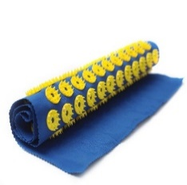 | 420.00 ₽ | 850.00 ₽ | ШТ.
 |  |  |  |  |  |  |  | 4680002950099
24

 |  |  |  |  |  | Сумма: | 0.00 ₽
 | Ипликатор(аппликатор) игольчатый на мягкой подложке, "Коврик 242 колючки" | 41х60(см) | 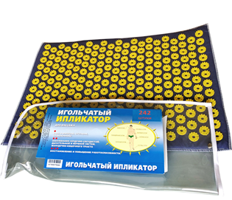 | 750.00 ₽ | 1,300.00 ₽ | ШТ.

24 |  |  |  |  |  |  |  | 4670000790681

 |  |  |  |  |  | Сумма: | 0.00 ₽
 | Ипликатор(аппликатор) игольчатый на мягкой подложке, "Коврик 171 колючка" | 32х51(см) |  | 600.00 ₽ | 1,000.00 ₽ | ШТ.

24 |  |  |  |  |  |  |  | 4670000790674

 |  |  |  |  |  | Сумма: | 0.00 ₽
 | Ипликатор(аппликатор) игольчатый на мягкой подложке, "85 колючек" | 25х40(см) | 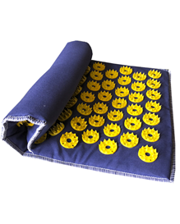 | 350.00 ₽ | 600.00 ₽ | ШТ.

24 |  |  |  |  |  |  |  | 4670000799998

 |  |  |  |  |  | Сумма: | 0.00 ₽
 | Ипликатор игольчатый Валик 90 колючек | 38х10(см) |  | 390.00 ₽ | 900.00 ₽ | ШТ.
25 |  |  |  |  |  |  |  | 4680002950082

 |  |  |  |  |  | Сумма: | 0.00 ₽
 | Ипликатор игольчатый Воротник 48 колючек | 40х15(см) |  | 190.00 ₽ | 400.00 ₽ | ШТ.
26 |  |  |  |  |  |  |  | 4680002950068

 |  |  |  |  |  | Сумма: | 0.00 ₽
 | Ипликатор игольчатый Повязка 61 колючка | 25х40(см) |  | 200.00 ₽ | 450.00 ₽ | ШТ.

27 |  |  |  |  |  |  |  | 4680002950075

 |  |  |  |  |  | Сумма: | 0.00 ₽
 | комплект коврик 242 на мягкой подложке + валик 90(в коробке) | 41х60(см) + 38х10(см) | 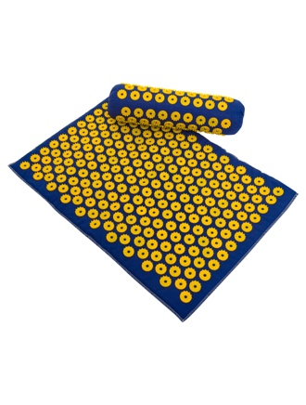 | 1,000.00 ₽ | 2,000.00 ₽ | ШТ.

28 |  |  |  |  |  |  |  | 4670000790711

 |  |  |  |  |  | Сумма: | 0.00 ₽
 | Таблетница "7 дней: утро, вечер" | Длинна 184,8 мм Ширина 93,6 мм Высота 30 мм |  | 150.00 ₽ | 450.00 ₽ | ШТ.
29 |  |  |  |  |  |  |  | 4670000790100

 |  |  |  |  |  | Сумма: | 0.00 ₽
 | Таблетница "7 дней" | Длинна 165 мм Ширина 40 мм Высота 30 мм |  | 60.00 ₽ | 250.00 ₽ | ШТ.
30 |  |  |  |  |  |  |  | 4607011664786

 |  |  |  |  |  | Сумма: | 0.00 ₽
 | Таблетница "квадрат" | Длинна 64,7 мм Ширина 58,7 мм Высота 17,9 мм |  | 45.00 ₽ | 150.00 ₽ | ШТ.
31 |  |  |  |  |  |  |  | 4670000790087
 |  |  |  |  |  | Сумма: | 0.00 ₽
 | Таблетница "прямоугольная" на 4 приема" | Длинна 73,8 мм Ширина 28 мм Высота 18 мм | 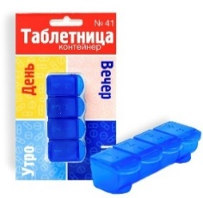 | 45.00 ₽ | 150.00 ₽ | ШТ.
32 |  |  |  |  |  |  |  | 4670000790094
 |  |  |  |  |  | Сумма: | 0.00 ₽
 | Таблетница "овальная" утро вечер | Длинна 70,6 мм Ширина 44 мм Высота 16 мм | 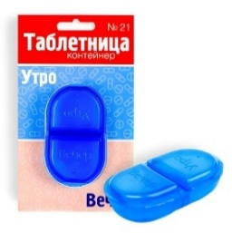 | 45.00 ₽ | 150.00 ₽ | ШТ.
 |  |  |  |  |  |  |  | 4670000790070
33

 |  |  |  |  |  | Сумма: | 0.00 ₽
*После заказа сохраните файл и пришлите на почту Azovmed@bk.ru |  |  |  |  | ИТОГО: | 0.00 ₽
AZOVMED (Разработка и производство мед. изделий с 1998 года). ТЕЛЕФОН: +7(926)891-15-77 ПОЧТА: Azovmed@bk.ru САЙТ: www.azovmed.com

